Chi tiết địa chất
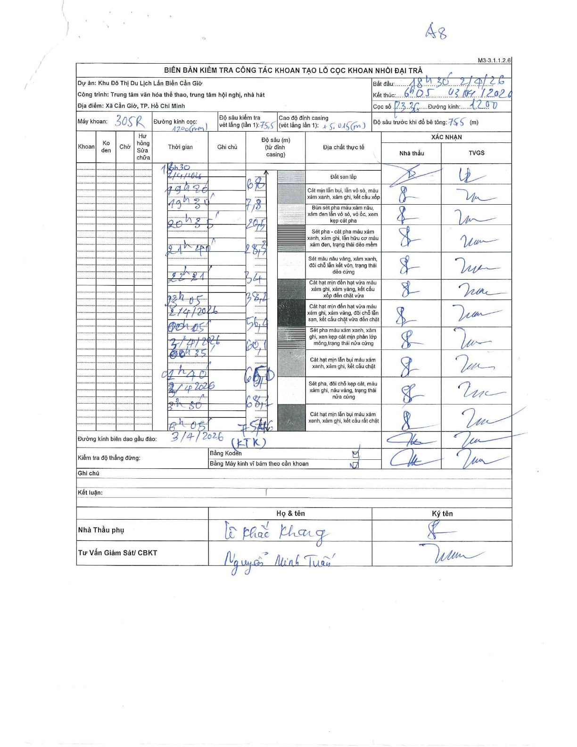
Dự án | Cần Giờ
Hạng mục | Trung tâm văn hóa thể thao, trung tâm hội nghị, nhà hát
Tên bộ phận | Hạng mục: Trung tâm văn hóa thể thao, trung tâm hội nghị, nhà hát
Số hiệu cọc | P336
Tên Máy khoan | SGCT-KCN0002
Đường kính | D1200
Bắt đầu thi công | 18:30 02/04/2026
Kết thúc thi công | 06:05 03/04/2026

Địa chất TT | Đường kính | Mô tả lớp thiết kế | Từ (h) | Đến (h) | Cao độ từ | Cao độ đến | T.Gian (h) | Dài (m) | V (m/h) | Ghi chú
Đất san lấp | D1200 | Đất san lấp | 18:30 02/04/2026 | 19:20 02/04/2026 | 0 | -6.8 | 0.83 | 6.8 | 8.16
2 | D1200 | Cát mịn lẫn bụi, lẫn vỏ sò, màu xám xanh, xám ghi, kết cấu xốp | 19:20 02/04/2026 | 19:30 02/04/2026 | -6.8 | -7.8 | 0.17 | 1 | 6
3 | D1200 | Bùn sét pha màu xám nâu, xám đen lẫn vỏ sò, vỏ ốc, xem kẹp cát pha | 19:30 02/04/2026 | 20:35 02/04/2026 | -7.8 | -20.5 | 1.08 | 12.7 | 11.72
4 | D1200 | Sét pha - cát pha màu xám xanh, xám ghi, lẫn hữu cơ màu xám đen, trạng thái dẻo mềm | 20:35 02/04/2026 | 21:40 02/04/2026 | -20.5 | -28.3 | 1.08 | 7.8 | 7.2
5 | D1200 | Sét màu nâu vàng, xám xanh, đôi chỗ lẫn kết vón, trạng thái dẻo cứng | 21:40 02/04/2026 | 22:21 02/04/2026 | -28.3 | -34 | 0.68 | 5.7 | 8.34
6 | D1200 | Cát hạt mịn đến hạt vừa màu xám ghi, xám vàng, kết cấu xốp đến chặt vừa | 22:21 02/04/2026 | 23:05 02/04/2026 | -34 | -38.2 | 0.73 | 4.2 | 5.73
7 | D1200 | Cát hạt mịn đến hạt vừa màu xám ghi, xám vàng, đôi chỗ lẫn sạn, kết cấu chặt vừa đến chặt | 23:05 02/04/2026 | 00:05 02/04/2026 | -38.2 | -56.4 | 1 | 18.2 | 18.2
8 | D1200 | Sét pha màu xám xanh, xám ghi, xen kẹp cát mịn phân lớp mỏng, trạng thái nửa cứng | 00:05 02/04/2026 | 00:35 02/04/2026 | -56.4 | -60.1 | 0.5 | 3.7 | 7.4
9 | D1200 | Cát hạt mịn lẫn bụi màu xám xanh, xám ghi, kết cấu chặt | 00:35 02/04/2026 | 01:40 02/04/2026 | -60.1 | -65 | 1.08 | 4.9 | 4.52
10 | D1200 | Sét pha, đôi chỗ kẹp cát, màu xám ghi, nâu vàng, trạng thái nửa cứng | 01:40 02/04/2026 | 03:30 02/04/2026 | -65 | -68.1 | 1.83 | 3.1 | 1.69
11 | D1200 | Cát hạt mịn lẫn bụi màu xám xanh, xám ghi, kết cấu rất chặt | 03:30 02/04/2026 | 06:05 02/04/2026 | -68.1 | -75.6 | 2.58 | 7.5 | 2.9

ẢNH BIÊN BẢN GỐC

